Hướng dẫn sử dụng
HƯỚNG DẪN SỬ DỤNG TÍNH NĂNG NHẬP FILE EXCEL NHÀ CUNG CẤP

1. Mục đích tính nămg
Hỗ trợ các Shop khởi tạo hoặc cập nhật nhiều nhà cung cấp bằng nhập file Excel
- Phù hợp cho các Shop có số lượng nhà cung cấp lớn
- Dễ dàng tạo và nhập File

2. Hướng dẫn sử dụng

B1: Download File mẫu tại menu danh sách nhà cung cấp
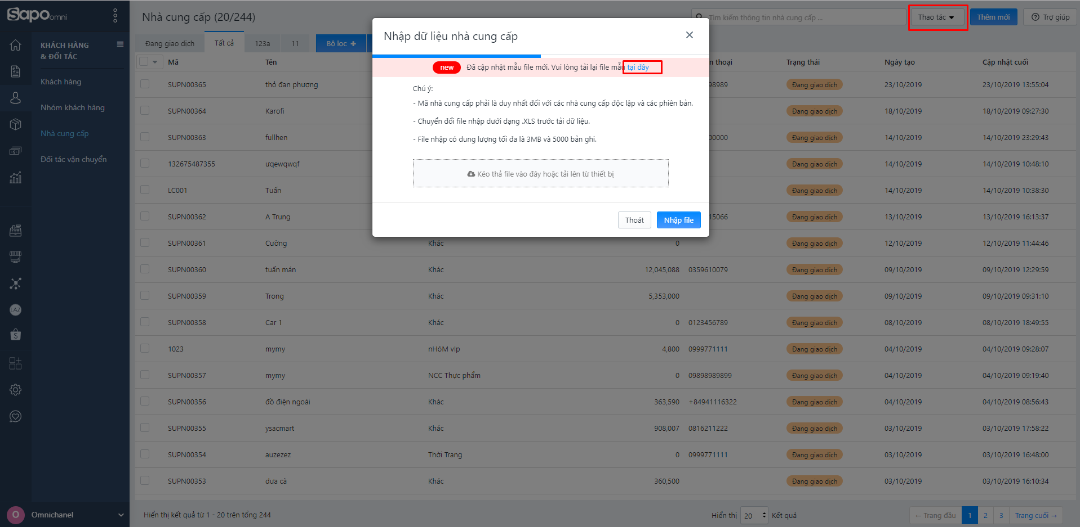

B2: Xóa dữ liệu nháp và điền thông tin các đơn cần nhập vào File

Các trường thông tin cần nhập như sau:

THÔNG TIN | YÊU CẦU DỮ LIỆU | MÔ TẢ
Tên nhà cung cấp | Bắt buộc | Tên của nhà cung cấp
 |  | Tối đa 100 ký tự
Mã nhà cung cấp | Không bắt buộc | Nếu người dùng để trống trên file, sau khi nhập, Sapo sẽ tự sinh mã nhà cung cấp dưới hệ thống
 | Không được trùng lặp | Nếu nhà cung cấp điền dữ liệu đúng yêu cầu, sau khi nhập file, Sapo sẽ lấy theo mã nhà cung cấp điền trên file
 |  | Tối đa 20 ký tự
Mã nhóm nhà cung cấp | Không bắt buộc | Người dùng để trống trường này, sau khi nhập file, Sapo sẽ tự động gán nhà cung cấp vào nhóm khách bán lẻ
 |  | Người dùng điền đúng mã nhóm, sau khi nhập file, Sapo sẽ gán nhà cung cấp vào nhóm nhà cung cấp có mã theo dữ liệu người nhập cung cấp
Email | Không bắt buộc | Địa chỉ email của nhà cung cấp
 |  | Tối đa 100 ký tự
Điện thoại | Không bắt buộc | Số điện thoại của nhà cung cấp
 |  | Chỉ được nhập dữ liệu có dạng số
 |  | Tối đa 15 ký tự
Website | Không bắt buộc | Địa chỉ website của nhà cung cấp ( nếu có )
Fax | Không bắt buộc | Số fax của nhà cung cấp
Mã số thuế | Không bắt buộc | Mã số thuế của nhà cung cấp
Mô tả | Không bắt buộc | Mô tả về nhà cung cấp ( nếu có )
 |  | Tối đa 1000 ký tự
Chính sách giá mặc định | Không bắt buộc | Chính sách giá sẽ áp dụng mặc định khi thanh toán với nhà cung cấp
Thuế mặc định | Không bắt buộc | Thuế sẽ áp dụng mặc định khi khi thanh toán với nhà cung cấp
Kỳ hạn thanh toán mặc định | Không bắt buộc | Kỳ hạn thanh toán mặc định áp dụng khi khi thanh toán với nhà cung cấp
Phương thức thanh toán mặc định | Không bắt buộc | Phương thức thanh toán mặc định áp dụng khi thanh toán với nhà cung cấp
Người liên hệ | Không bắt buộc | Một số nhà cung cấp đặc biệt có thể có những người đại diện riêng ( Luật sư, thư ký v..v)
Số điện thoại người liên hệ | Không bắt buộc | Số điện thoại của người liên hệ
Email người liên hệ | Không bắt buộc | Email của người liên hệ của nhà cung cấp
Nhãn | Không bắt buộc | Mỗi địa chỉ có thể có một nhãn định danh ( Label ) nhất định - Tòa nhà Ladeco 266 Đội Cấn, nhãn địa chỉ ở đây chính là tòa nhà Ladeco - BigC Thăng Long 212 Trần Duy Hưng, nhãn địa chỉ ở đây là BigC Thăng Long - Hoặc đơn giản là " Địa chỉ giao hàng, địa chỉ ship hàng",....
Địa chỉ 1 | Bắt buộc | Địa chỉ của nhà cung cấp
Địa chỉ 2 | Không bắt buộc | Địa chỉ của nhà cung cấp
Tỉnh/ thành phố | Không bắt buộc | Địa chỉ của nhà cung cấp
Quận/ huyện | Không bắt buộc | Địa chỉ của nhà cung cấp
Nợ hiện tại | Không bắt buộc | Số tiền nợ khởi tạo của nhà cung cấp trước khi tạo trên Sapo

B3: Kéo thả hoặc File vừa điều chỉnh hoặc tải lên

B4: Ấn vào nút nhập File và kết quả nhập sẽ được gửi về Email của tài khoản đang thao tác nhập.

3. Một số lưu ý đối với các đơn hàng được nhập từ File Excel

- Cần chuyển định dạng file excel sang định dạng .XLS hoặc .XLSX trước khi nhập lên phần mềm
- File nhập lên có dung lượng tối đa 3MB và 5000 bản ghi

CÔNG TY CỔ PHẦN CÔNG NGHỆ SAPO (SAPO TECHNOLOGY JSC)
Trụ sở: Tầng 6 - Tòa nhà Ladeco - 266 Đội Cấn - Phường Liễu Giai - Quận Ba Đình - TP Hà Nội
Chi nhánh: Lầu 3 - Tòa nhà Lữ Gia - Số 70 Lữ Gia - Phường 15 - Quận 11 - TP Hồ Chí Minh
Chi nhánh: Số 124 - Đường Lê Đình Lý - Phường Vĩnh Trung - Quận Thanh Khê - TP Đà Nẵng
Chi nhánh: Tòa nhà Tecco C - Đường Quang Trung - Phường Quang Trung - TP Vinh - Tỉnh Nghệ An
Tổng đài hỗ trợ nhà cung cấp: 1800 6750
Thời gian hỗ trợ: Từ 8h00 – 22h00 các ngày từ thứ 2 đến Chủ nhật

